Bon de commande
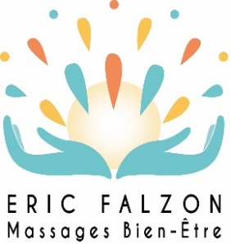
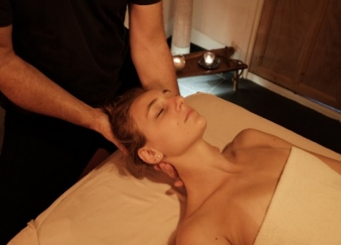
 |  |  | Bon Massage Bien-Etre CSE - Entreprise
 |  |  | Eric Falzon Massages Bien-Etre - Entreprise Individuelle
 |  |  | 4, Impasse Marie 69500 BRON / Tel : 06 83 18 20 72
 |  |  | Du Lundi au Samedi de 08h à 21h à l'Espace Bien-Etre (à date libre)

 |  |  | Tarifs valables jusqu'au 31 Décembre 2022 (2)
 |  |  | Validité de 1 an à partir de la date d’achat
 |  |  | Sans minimum de commande, frais de dossier offerts.
 |  |  | POUR REMPLIR LE TABLEAU, ALLEZ SUR L'ONGLET LISTE NOMINATIVE
 |  |  | Avant le 31/12/2022 (2) | Prix CSE* (1) | Prix public* | Nombre | Total €
 |  |  | Le Grand Relaxant® Demi corps - 45 minutes | 40 | Au lieu de 60 € | - | 0
BON DE COMMANDE
 |  |  | Le Massage Essentiel® Corps entier - 01 heure 15 | 70 | Au lieu de 90 € | - | 0
Code client (déjà client, indiquez votre code) :
 |  |  | Hibiscus (Lomi-Lomi Polynésien) Corps entier - 01 heure 15 | 70 | Au lieu de 90 € | - | 0
Nom du CSE / association :
Adresse : |  |  | Tikehau (Relaxation Coréenne) Corps entier - 01 heure 15 | 70 | Au lieu de 90 € | - | 0
CP: | Ville :
 |  |  | Junkohama (Kobido japonais) Visage - 01 heure 15 | 70 | Au lieu de 90 € | - | 0
Pour mieux vous connaitre, pouvez-vous préciser :
Mme | Mr | Effectif : | Onsen (Pierres Chaudes) Corps entier - 01 heure 30 | 90 | Au lieu de 120 € | - | 0
Nom :
Prénom : |  |  | Frais de dossier |  |  |  | Offerts
Fonction : |  |  | Montant HT* de ma commande en € |  |  |  | 0
Téléphone : |  |  | *TVA non applicable, article 293B du Code Général des Impôts
E-Mail :

A compléter par le CSE impérativement et envoyer avec le règlement (chèque/virement) à : |  |  |  | Cachet du CSE, de la collectivité ou de l’association OBLIGATOIRE
Eric Falzon Massages Bien-Etre, 4 Impasse Marie 69500 BRON ou par mail : eric.falzon@yahoo.fr
Bons Massage Bien-Etre CSE Entreprise/Facture envoyés sous 72h ouvrées à réception du règlement
(1) Tarifs exclusivement réservés aux CSE Entreprise, collectivités et associations
(2) Date limite de réception de vos règlements, sous réserve d’apposer le cachet du CSE.
(2) Pour toutes commandes de "Bon Massage Bien-Etre CSE Entreprise" jusqu’au 31/12/2022 inclus
Si vous ne desirez pas de Bons Massages CSE Entreprise NOMINATIFS, libellez "SANS NOM" plus votre nombre de massages dans l'onglet liste nominative
Valables 1 an à compter de la date d’achat, utilisables aux jours et heures d'ouverture de L'Espace Bien-Etre (4 Impasse Marie 69500 BRON)
Les réservations des massages se font par téléphone ou en ligne, le "Bon Massage Bien-Etre CSE - Entreprise" sera demandé avant le massage
"Bon Massage Bien-Etre CSE Entreprise" non remboursable, échangeable lors d'une nouvelle commande dans un délai d’1 mois à compter de la fin de validité du bon
Siret : 83782557900019 / Rc pro Medinat 114 241 615 / MDN 13924 |  |  |  |  |  |  | https://www.eric-falzon-massage-bien-etre.com/tarifscse

